Sheet1
azVisual.2d 와 Texture Packer 연동 메뉴얼
 |  |  |  | azVisual.2d 버전 4.8.0 기준으로 작성 되었습니다
 |  |  |  | 작성일 : 2014-07-31

개요

 | 2D게임 제작시 퍼포먼스 향상 및 프레임 드랍 완화를 위한 스프라이트 시트 방식으로 제작해야 합니다.
 | 또한 제작된 스프라이트 시트는 용량과 메모리 관리를 위해 텍스쳐 압축이 필요합니다.
 | Texture Packer는 이러한 스프라이트 시트의 제작과 압축을 프로젝트 형식으로 편리하게 관리해 줍니다.
 | 이 매뉴얼에서는 Texture Packer의 기본적인 사용법과 azVisual과 연동하기 위해, 필요한 조작을 설명합니다.

목차

 | : : 텍스쳐 패킹 준비
 | : : 텍스쳐 분해
 | : : 분해된 텍스쳐 확인
 | : : Texture Packer 실행
 | : : Texture Packer로 이미지 불러오기
 | : : 텍스쳐 압축 설정
 | : : 프로젝트 파일 및 텍스쳐, Plist 파일 출력
 | : : azVisual에서 plist 파일 적용

내용

 | 1. 텍스쳐 패킹 준비

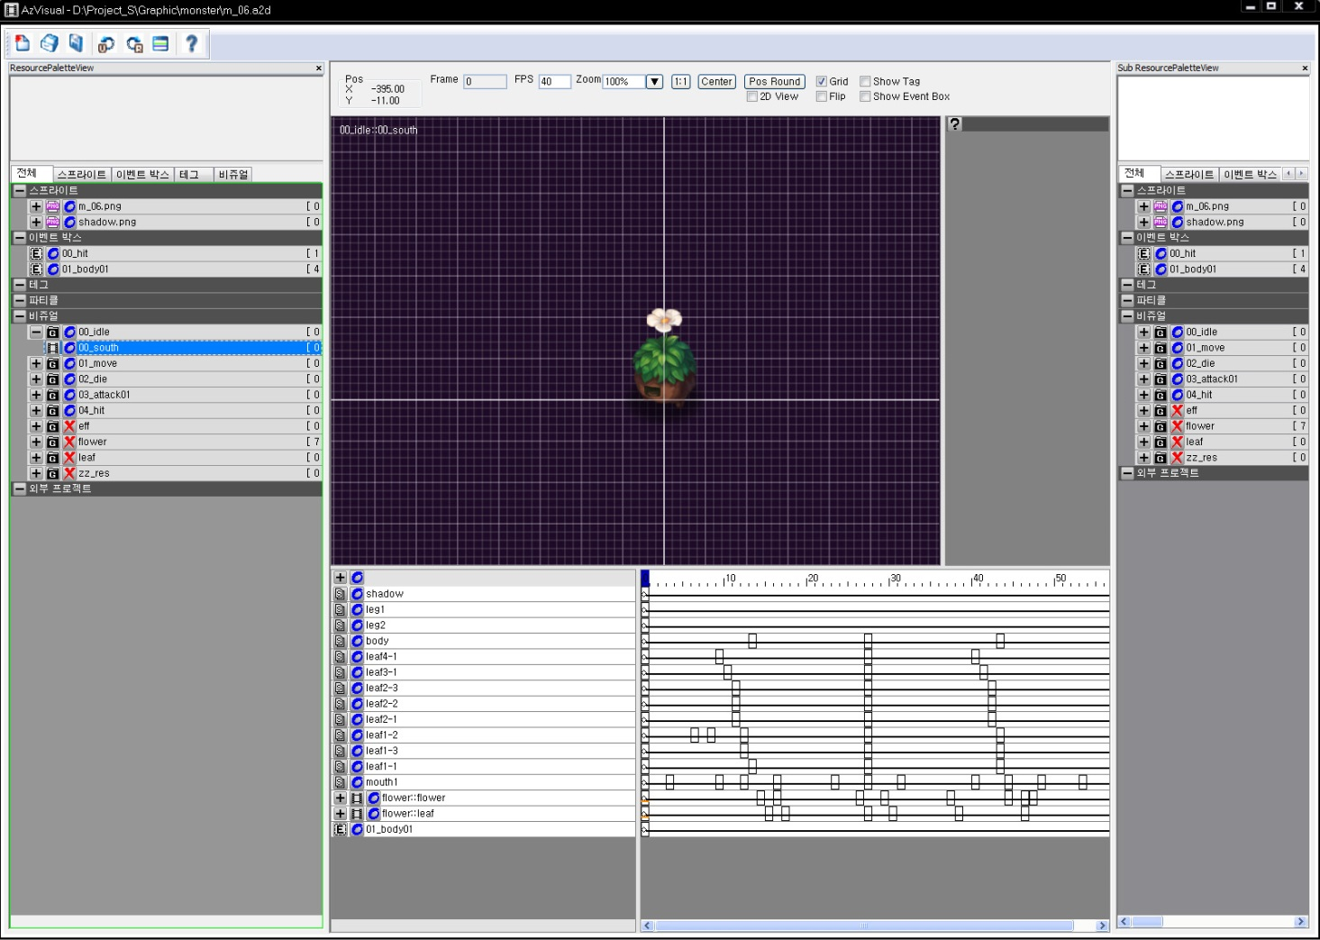

 | 1. 텍스쳐 패킹을 시작하기 전, 스프라이트에 개별 네이밍을 정확하게 입력합니다.
 | 2. utf-8 방식의 인코딩을 사용하므로 네이밍시 '한글' , '띄어쓰기' , '특수문자 (언더바 제외) '는 사용금지.
 | 3. 비주얼 내에서 쓰이지 않는, 지정된 스프라이트 영역은 미리 제거해 주는 것이 좋습니다.

 | 2. 텍스쳐 분해

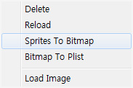

 | 1. 텍스쳐 패킹을 진행할 텍스쳐에 우클릭을 하여 Sprite To Bitmap을 선택합니다.

 | 3. 분해된 텍스쳐 확인

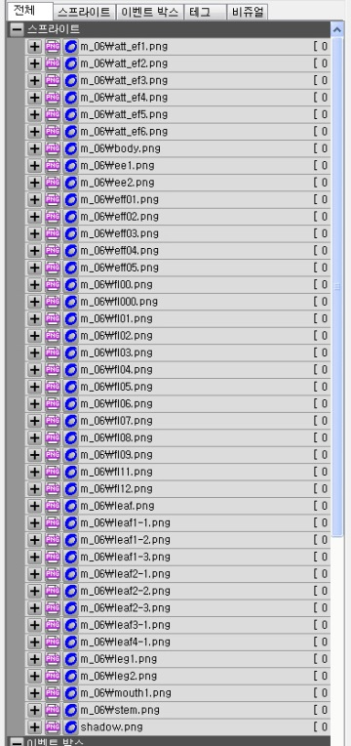
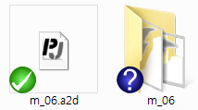

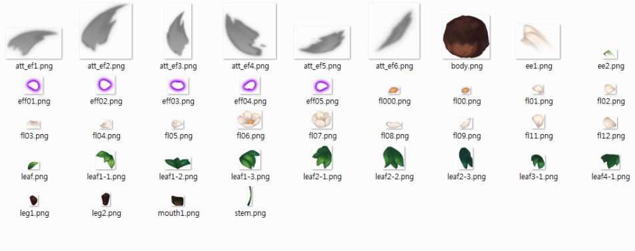

 | 1. 텍스쳐 내의 스프라이트가 개별 이미지 파일로 분해됩니다.
 | 2. 분해되는 이미지 파일명은 지정된 스프라이트 이름과 같습니다.
 | 3. 각 파일들은 선택된 a2d 파일이 있는 폴더 내에, 해당 a2d와 같은 이름의 하위 폴더에 일괄 생성됩니다.

 | 4. Texture Packer 실행

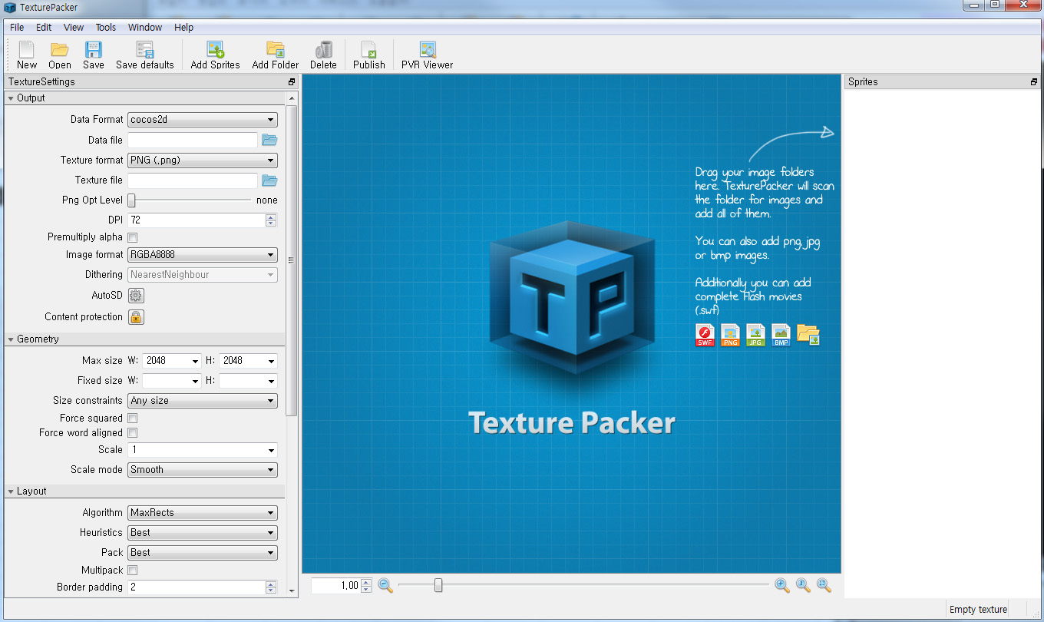

설정 패널
결과물 미리보기
스프라이트 리스트

 | 1. Texture Packer의 실행 화면입니다.
 | 2. 좌측에 설정 패널이 있으며, 우측에 스프라이트 리스트가 존재합니다.
 | 3. Texture Packer에서 인식할 수 있는 이미지 파일은 'png' , 'jpg' , 'bmp' 이며 추가로 'swf'를 지원합니다.

 | 5. Texture Packer로 이미지 불러오기
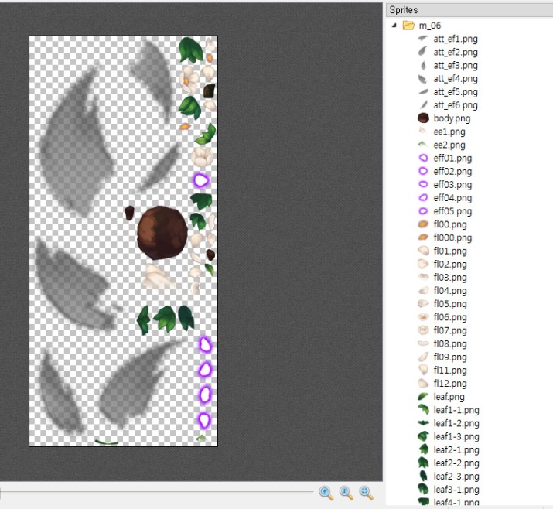
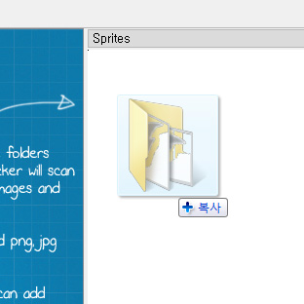

 | 1. 우측의 스프라이트 리스트에 이미지 파일을 드래그 앤 드롭 하면 해당 이미지가 리스트에 등록됩니다.
 | 2. 개별 파일 뿐만 아니라 폴더를 가져올 경우 폴더 내의 개별 이미지 파일을 인식하여 한꺼번에 등록됩니다.
 | 3. 위의 Sprite To Bitmap을 통해 생성된 스프라이트 폴더를 스프라이트 리스트 항목에 추가하면 편리합니다.

 | 6. 텍스쳐 압축 설정

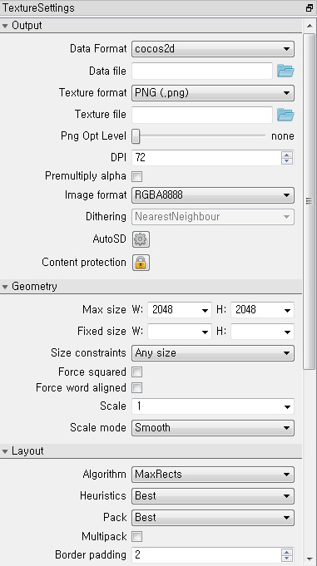
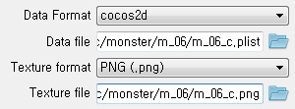

 |  |  | 1. 데이터 포맷은 cocos2d를 사용합니다.
 |  |  | 2. 텍스쳐 포맷은 png 및 엔진에 맞게 사용합니다.
 |  |  | 3. 텍스쳐의 경로를 설정하면 데이터 파일도 함께 지정됩니다.

 |  |  | 4. 텍스쳐의 최대 사이즈를 지정합니다.
 |  |  | 5. 고정하고 싶은 사이즈가 있을 경우 픽시드를 사용합니다.

 |  |  | 6. 최적화를 위해 시트 크기를 2승 배수로 지정합니다.

 | 7. 프로젝트 파일 및 텍스쳐, Plist 파일 출력

새로운 프로젝트 파일 생성, 열기, 저장
압축된 텍스쳐 출력하기

 | 1. 작업중인 프로젝트를 저장합니다.
 | 2. Publish를 선택하여 텍스쳐를 출력합니다.

 | 일련의 작업을 거치면 다음의 파일이 생성 됩니다.

 |  | *.plist - 압축된 텍스쳐 내의 스프라이트 정보 파일

 |  | *.png - 압축된 텍스쳐 파일. *.tps파일과 같은 폴더에 존재해야 함

 |  | *.tps - 프로젝트 파일. 텍스쳐 작업 내역이 저장되어 있으며, 추가 편집시 사용.

 | 8. azVisual에서 plist 파일 적용

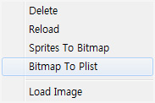

 | 1. 텍스쳐를 분해하지 않은 원본 a2d를 불러옵니다.
 | 2. 압축된 텍스쳐로 교체할 원본 텍스쳐에 우클릭을 하여 Bitmap To Plist를 선택합니다.
 | 3. Texture Packer에서 출력된 Plist 파일을 선택합니다.

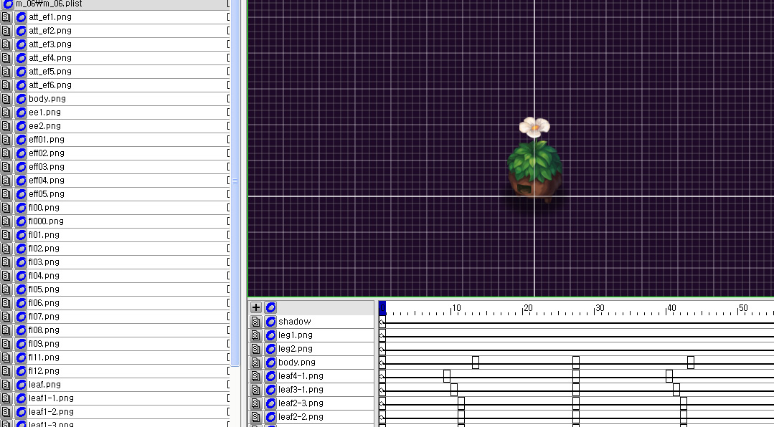

 | 3. 스프라이트 리스트와 타임라인이 정상적으로 변경 되었음을 확인합니다.

